版面优化
序号 | 分类 | 问题描述 | 反馈时间 | 跟进人 | 跟进结果 | 截图
1 | 版面优化 | 资金情况排序(详见Sheet2) | 2018-01-24 | 李海军
2 | 版面优化 | VIP详情页-VIP用户待收资产资产趋势-通话记录 ,位置调换。通话记录在前，资产趋势在后 | 2018-01-24 | 李海军 |  | 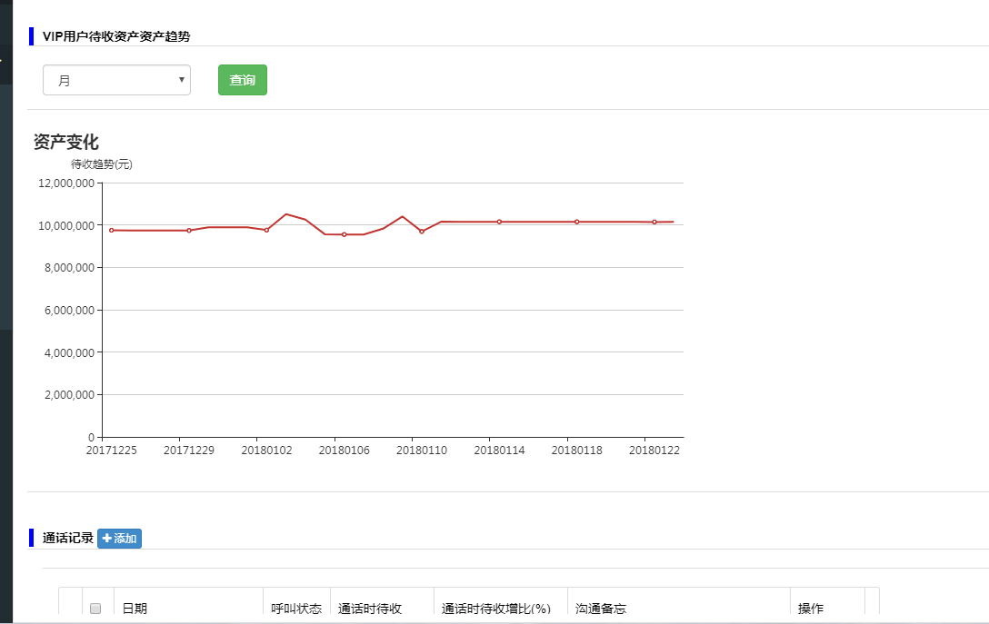
3 | 版面优化 | 1.通话记录框铺满页面 2.新增通话状态 | 2018-01-24 | 李海军 |  | 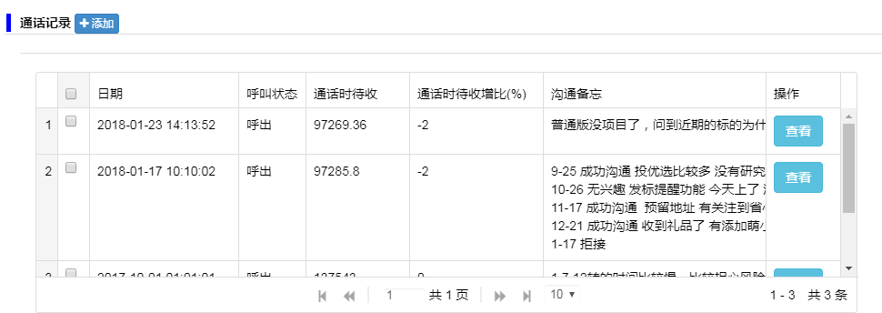
4 | 版面优化 | 外呼界面能否与VIP详情页合二为一 1.类型选择：呼出 、呼入应由系统自动识别无需手动选择 | 2018-01-24 | 李海军 |  | 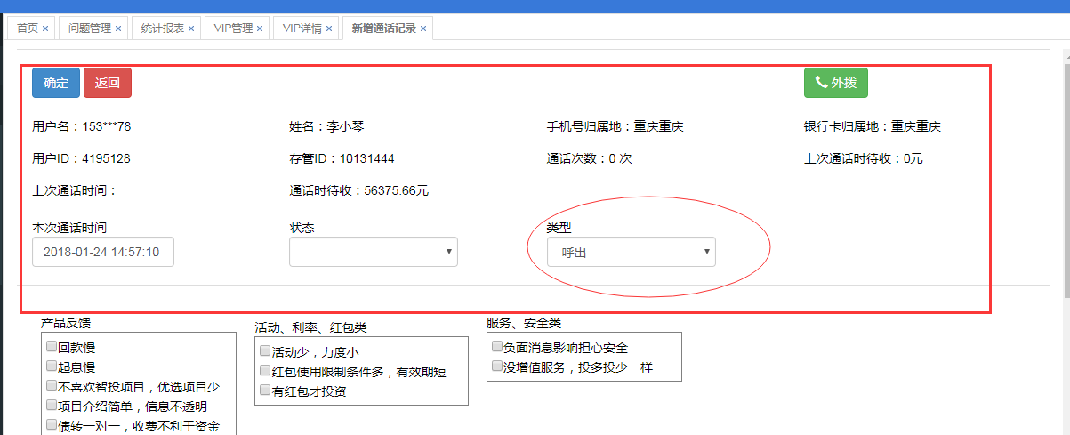
5 | 版面优化 | VIP详情页字段显示，详见Sheet3 | 2018-01-24 | 李海军 |  | 